02-新建虚拟机配置
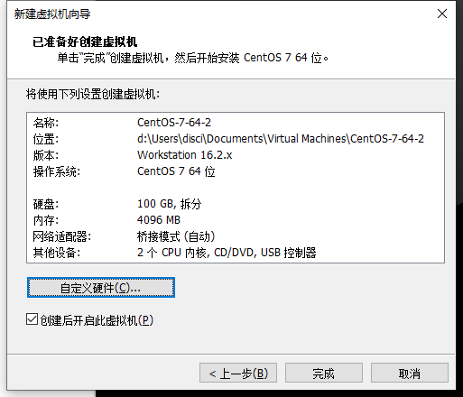
2-新建虚拟机配置

 | 参考 | https://www.runoob.com/w3cnote/vmware-install-centos7.html

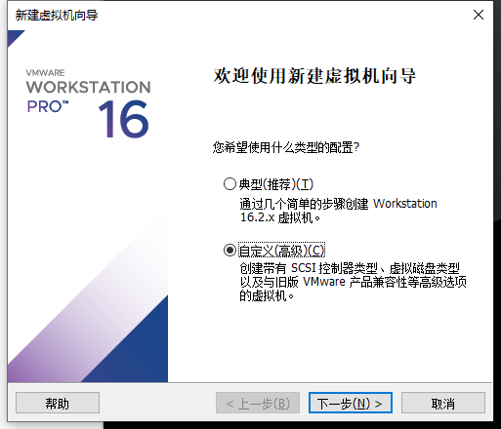
 |  |  |  | 虚拟机内Ctrl+Alt 虚拟机内外切换鼠标

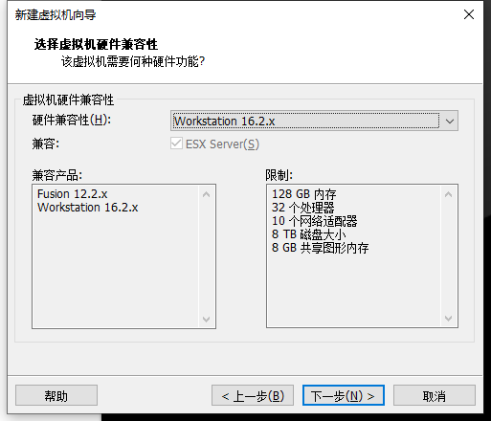

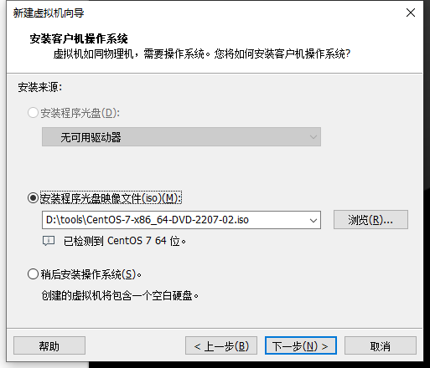

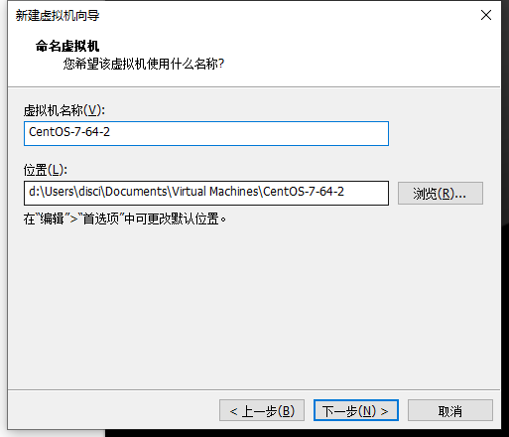

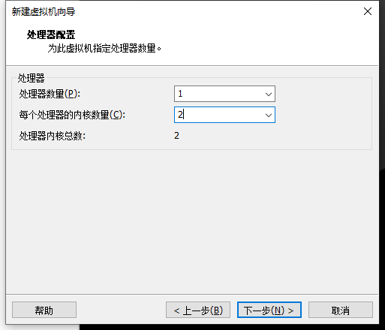

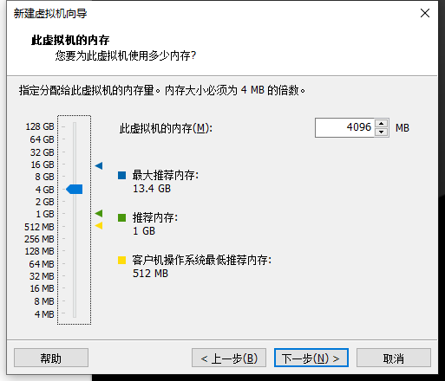

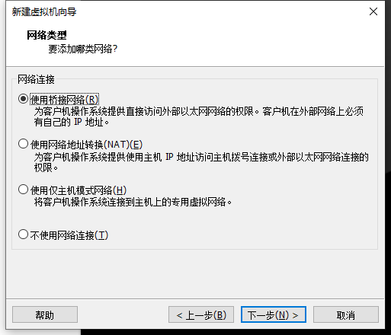

 |  |  | 地址一直变，不推荐

 |  |  | 使用NAT

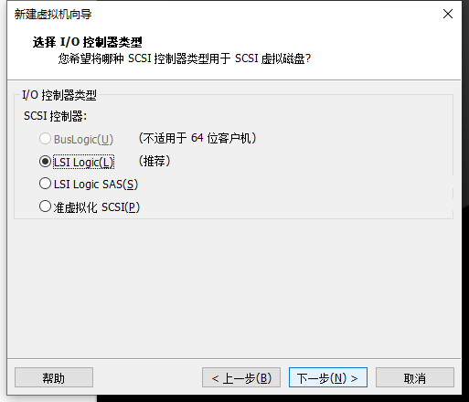

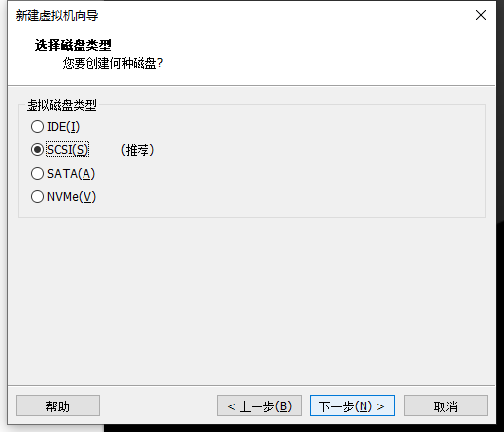

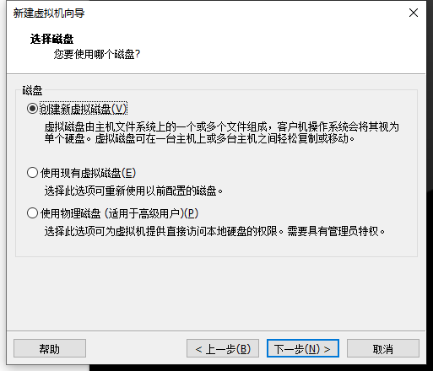

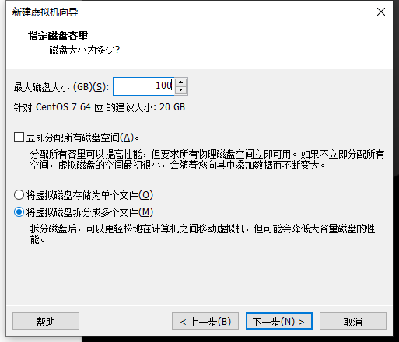

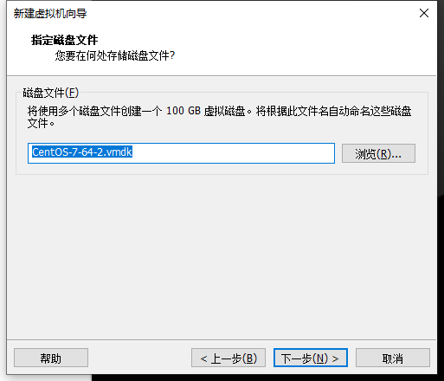

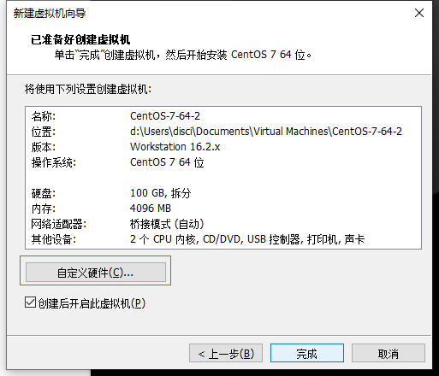

 | 选择声卡、打印机等不需要的硬件然后移除。

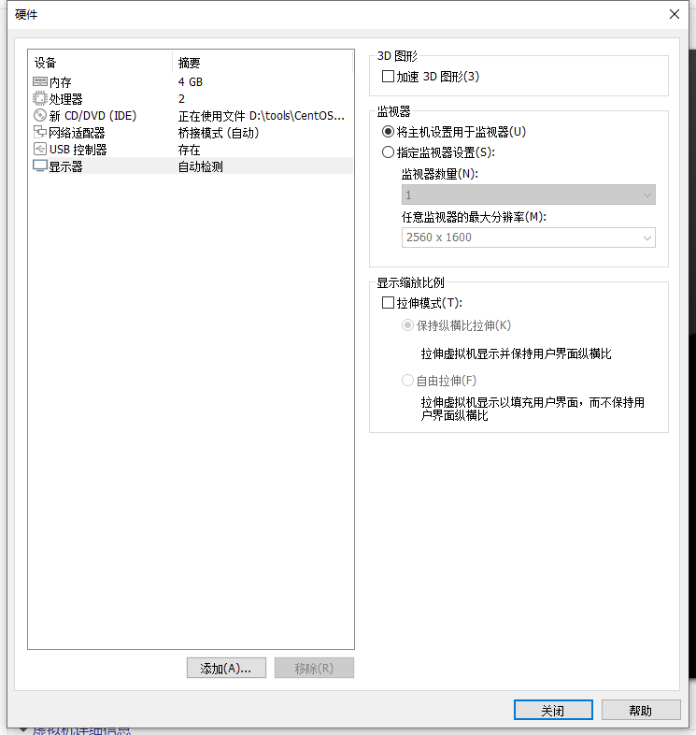

 | 13.点击完成，已经创建好虚拟机。

03-虚拟机安装linux系统
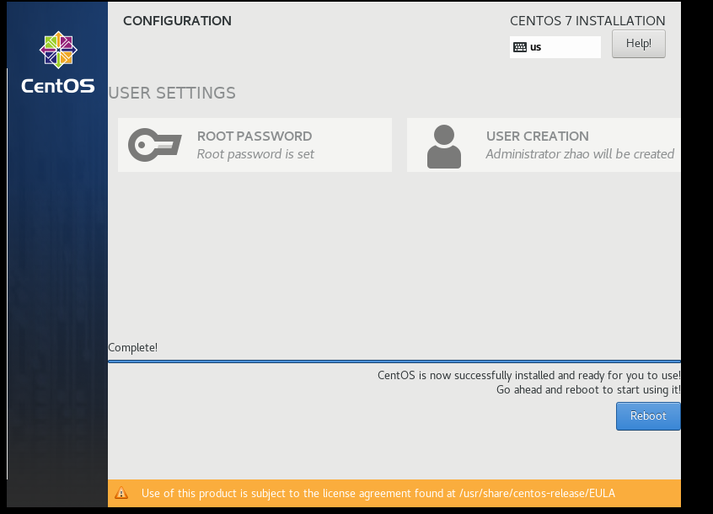
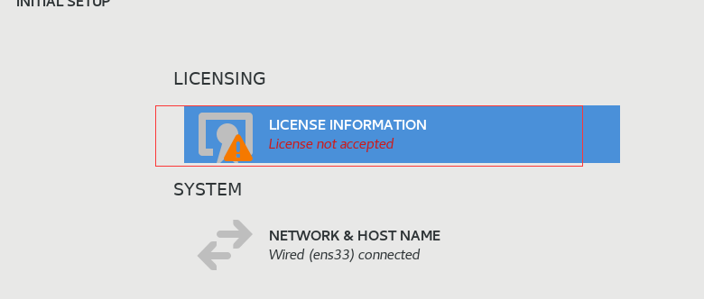
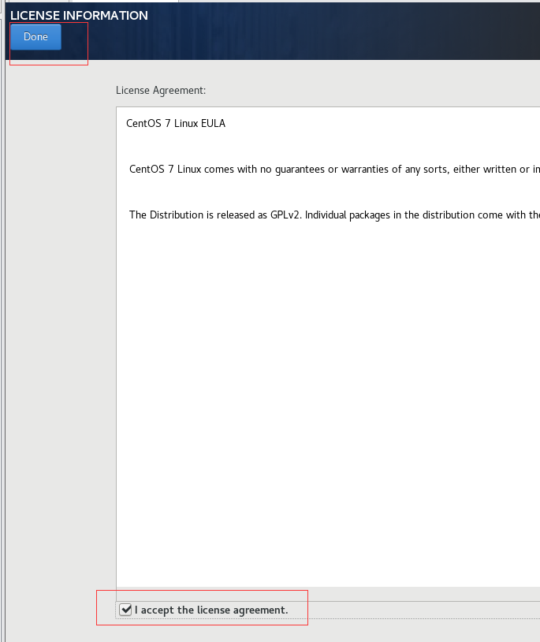
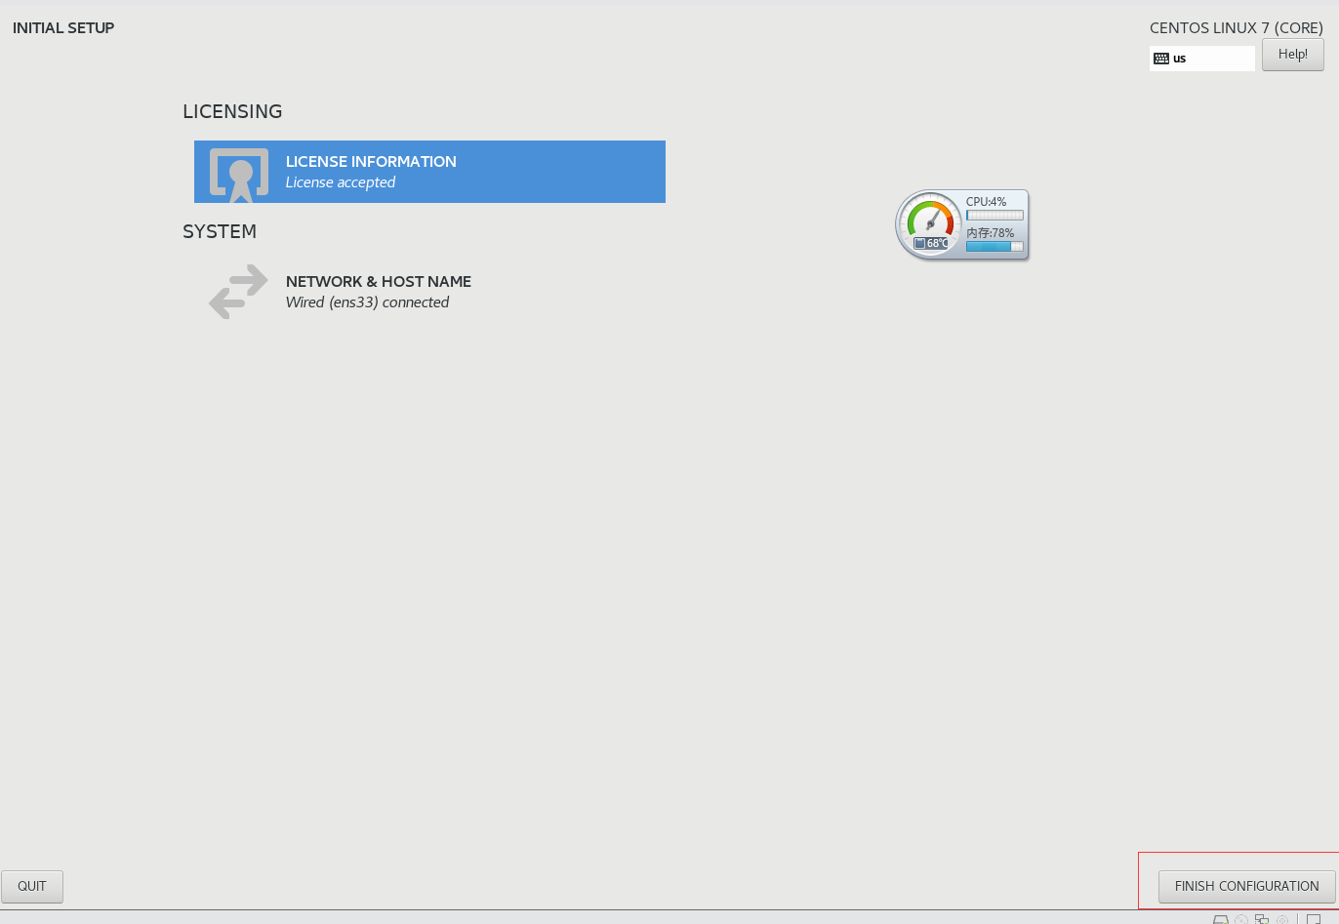
3-虚拟机安装linux系统

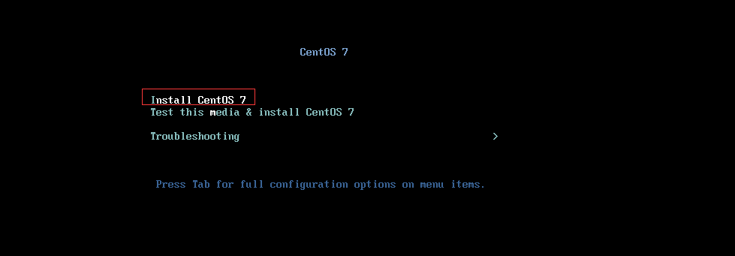

 | 回车

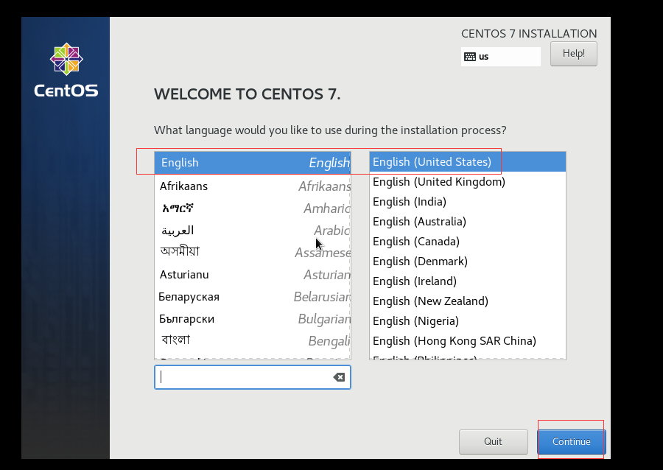

 | 时区选择上海，查看时间是否正确。然后点击Done

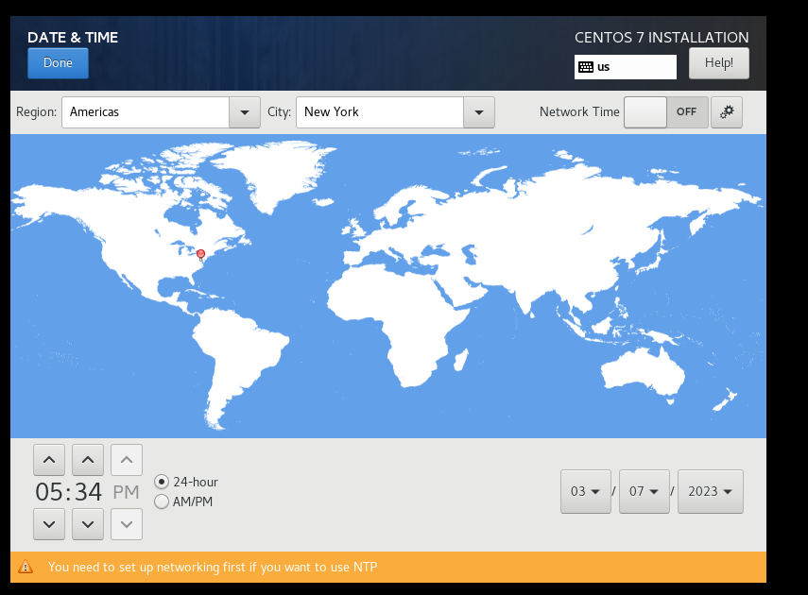

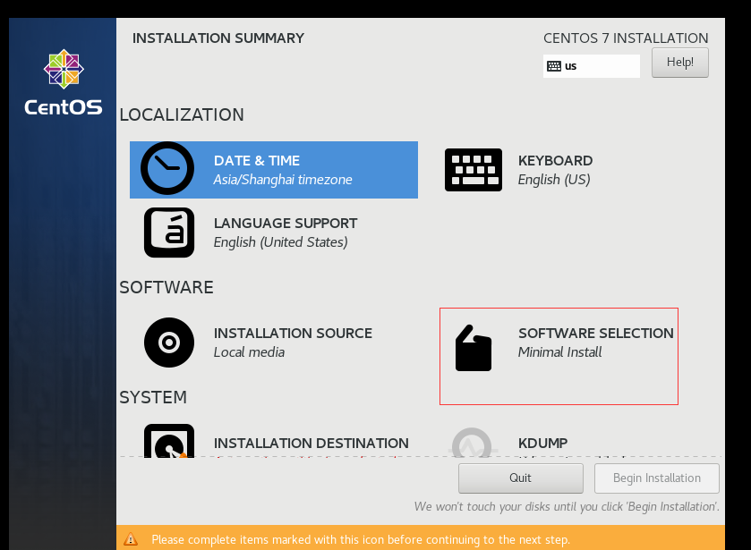

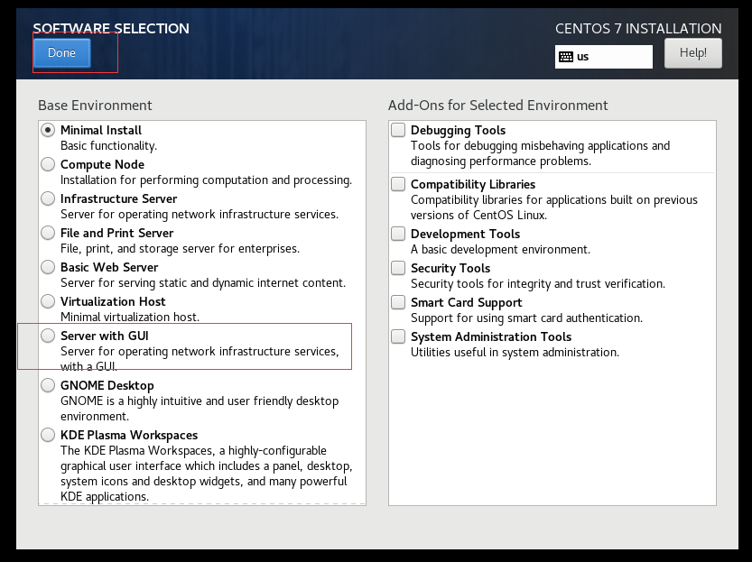

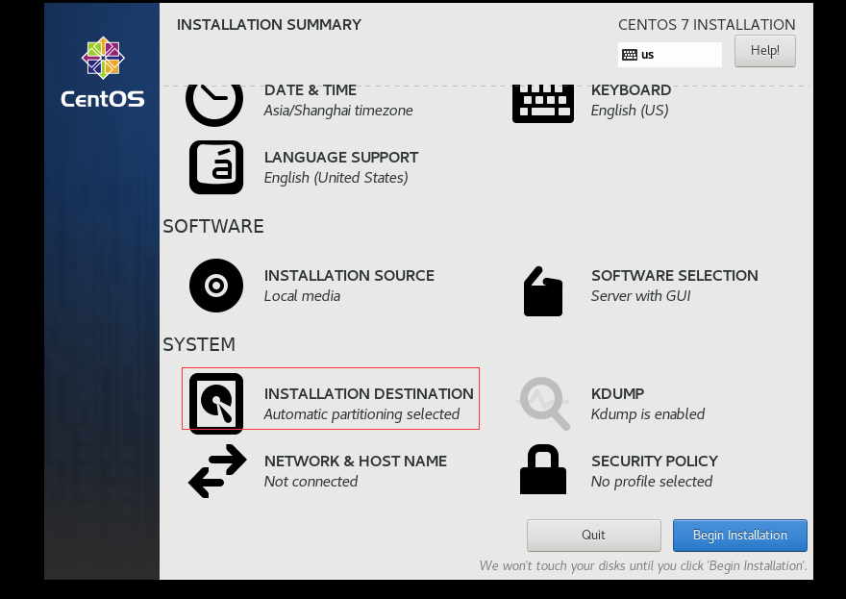

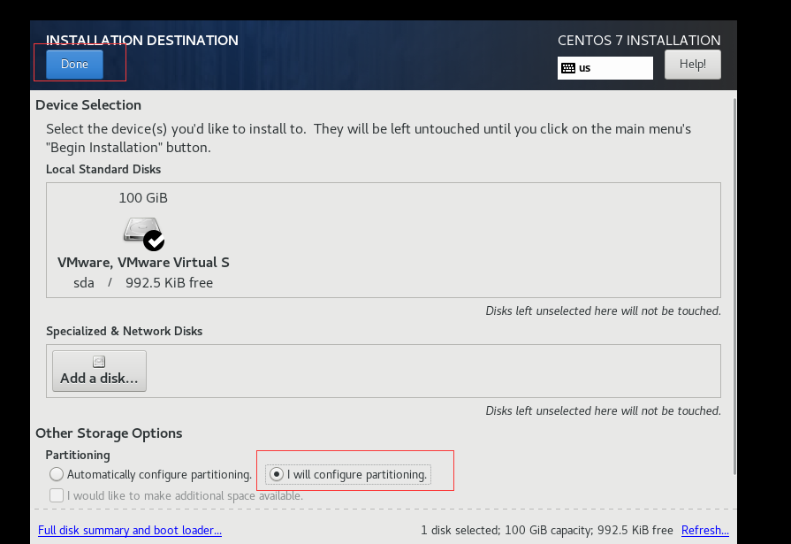

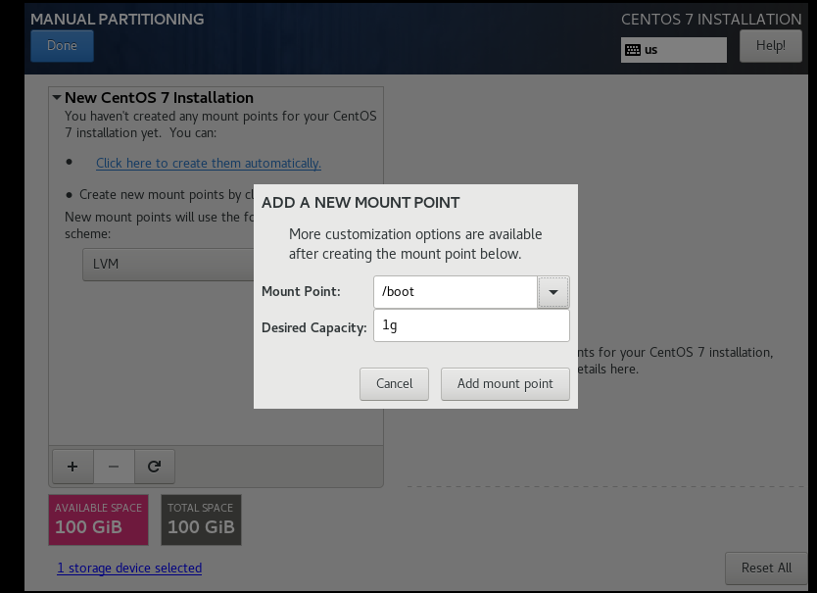

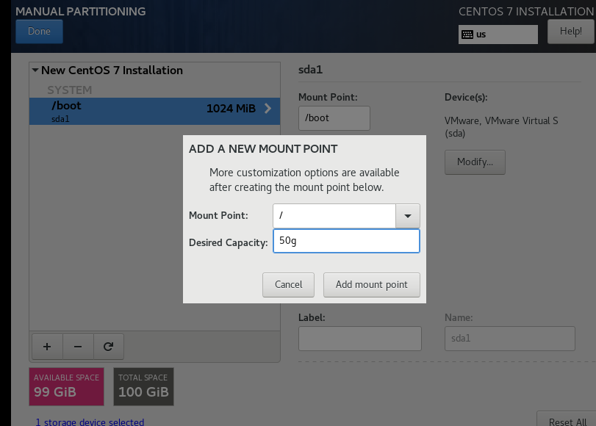

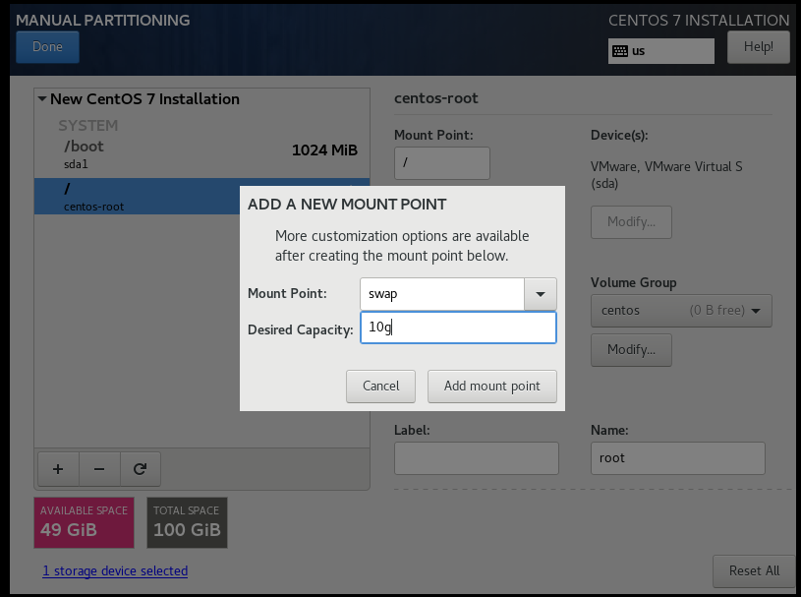

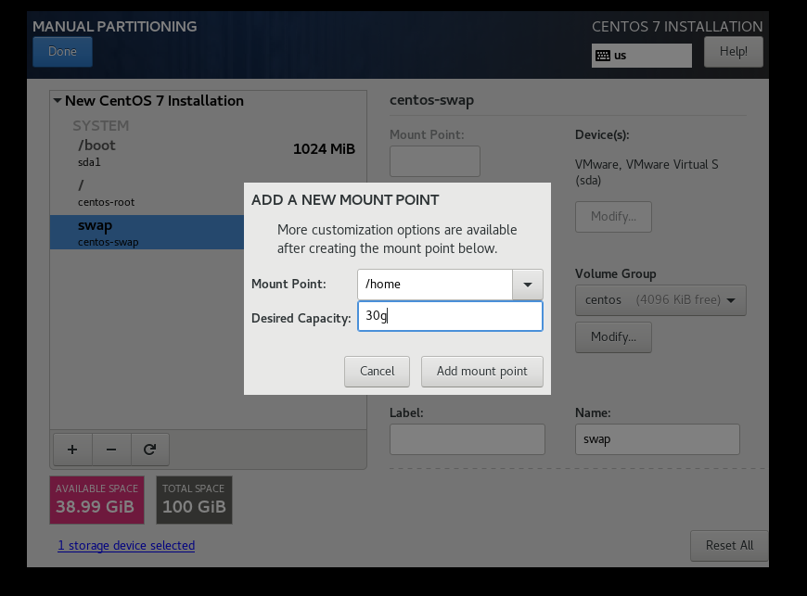

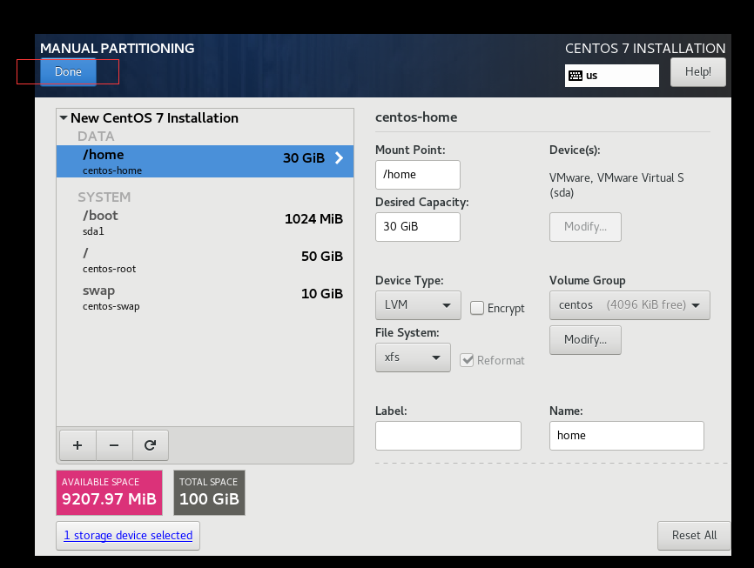

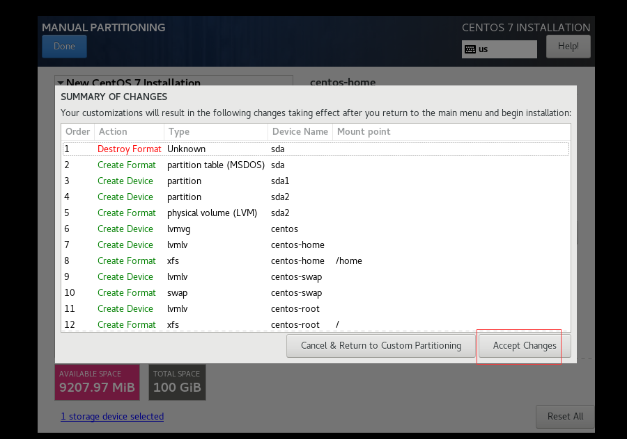

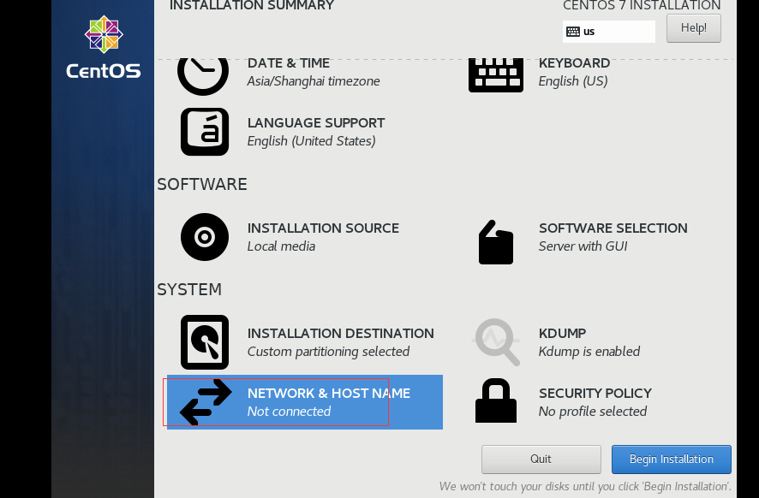

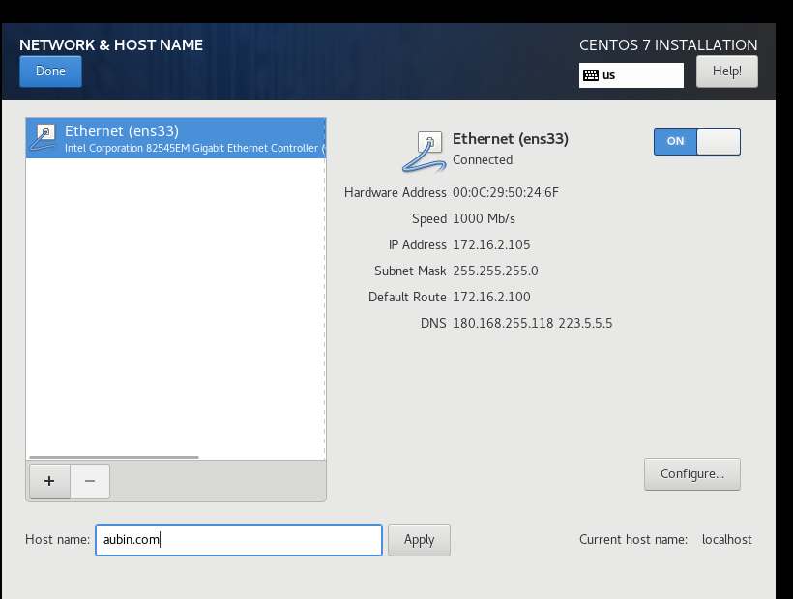

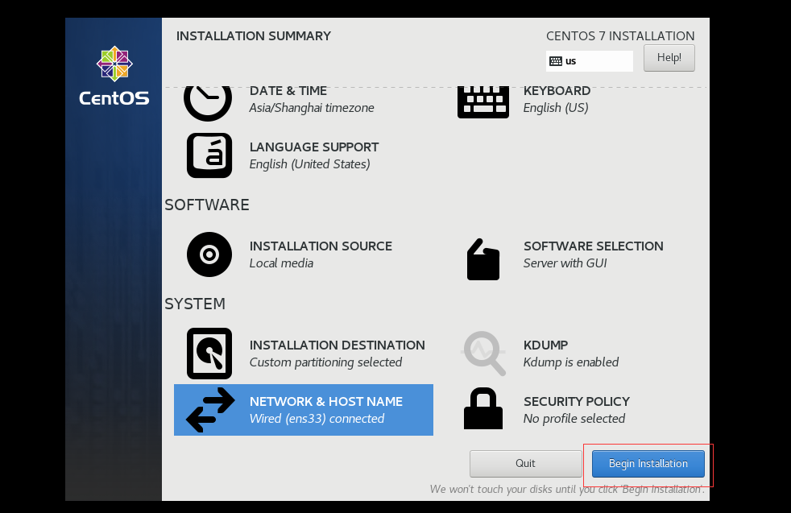

 | 安装完成后

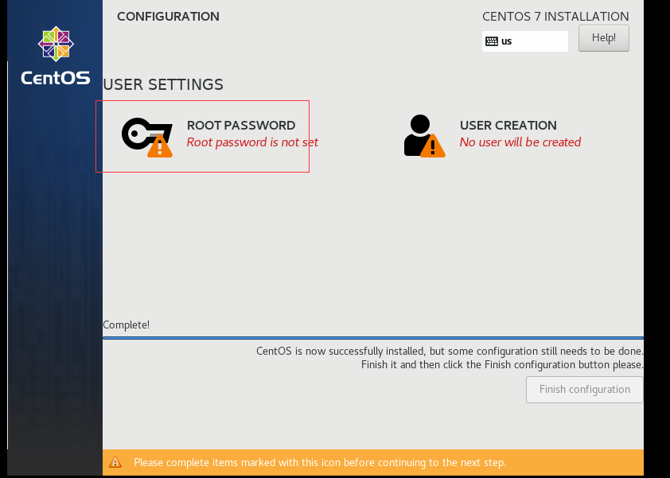

 | root
 | !QAZxsw23edc
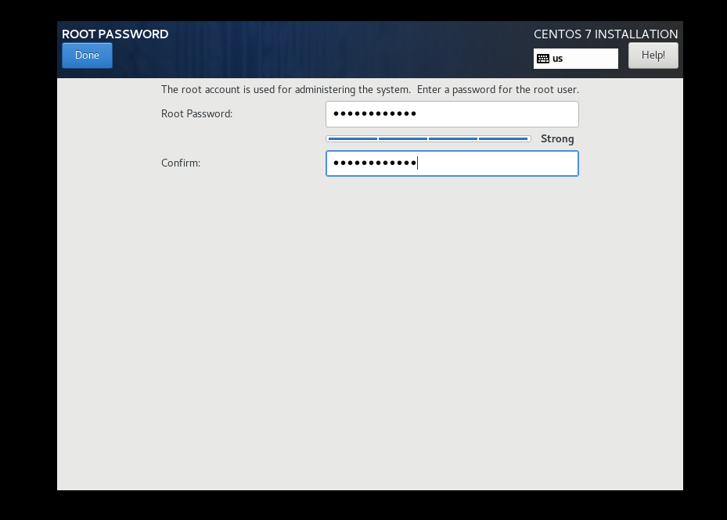

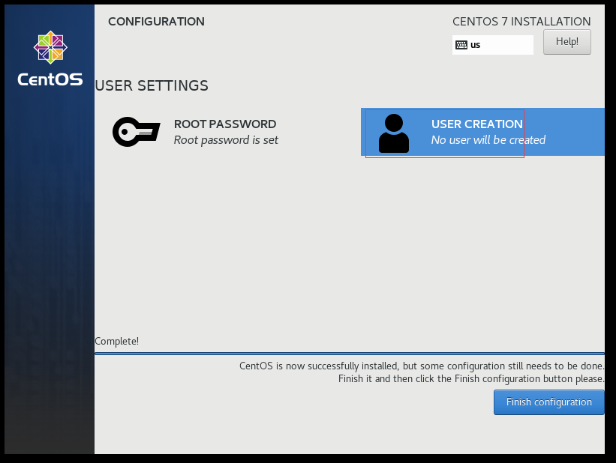

 | zhao
 | !QAZxsw23edc
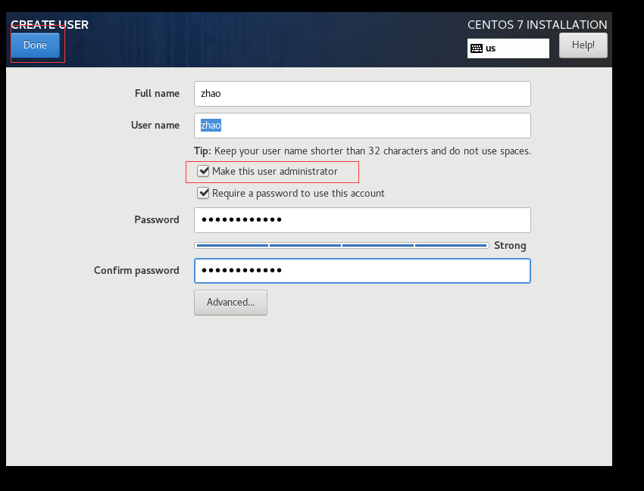

 | finished

04-修改分辨率
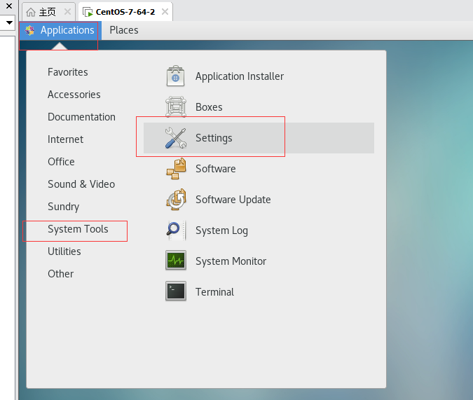
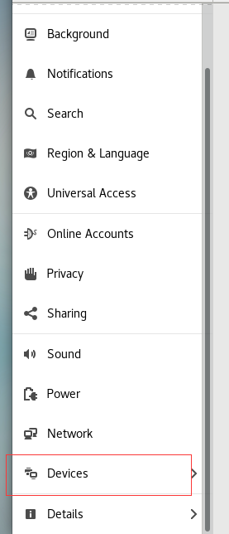
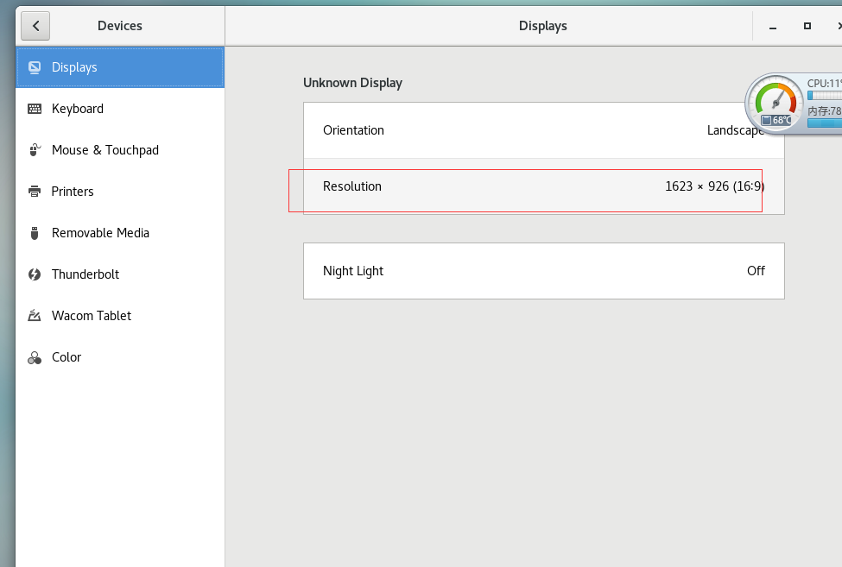
4-修改分辨率

05-查看ip地址
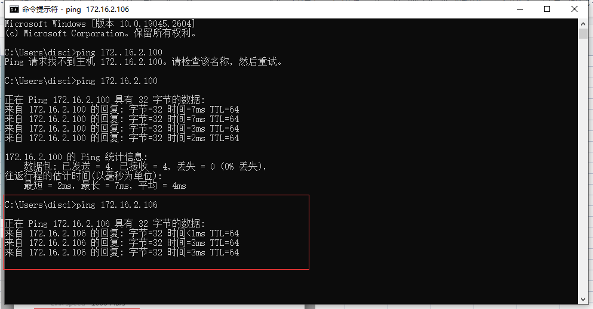
5-查看ip地址

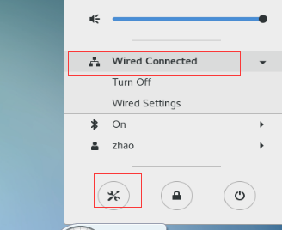

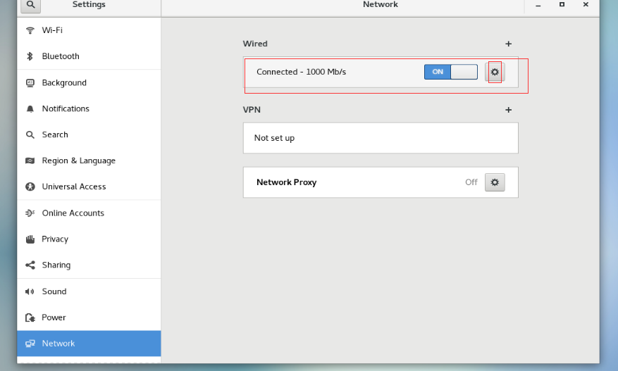

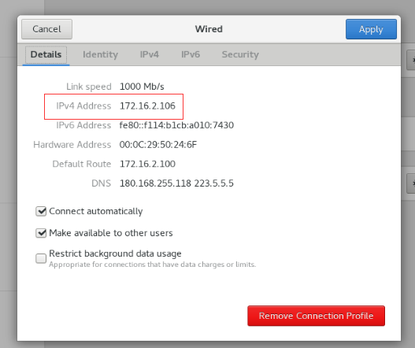

 | windowns下ping ip地址，确认是否连通

 | 命令行 cmd

 | ping ip地址

06-Xshell连接Linux
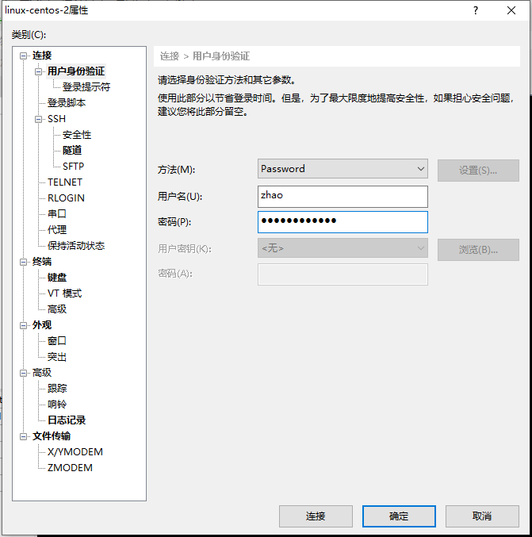
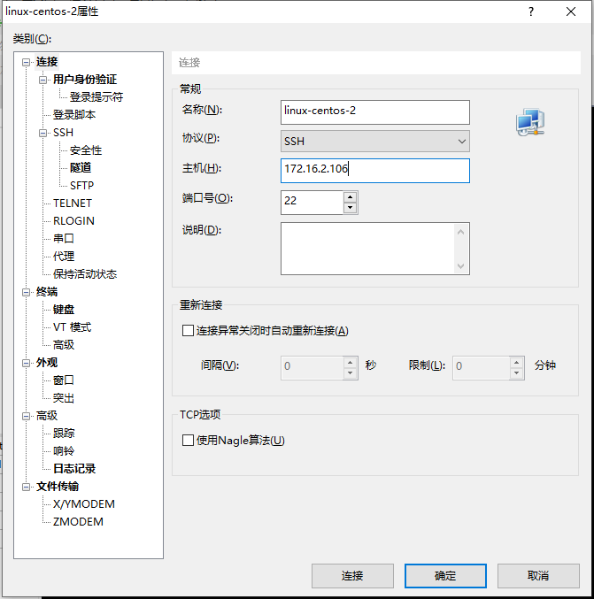
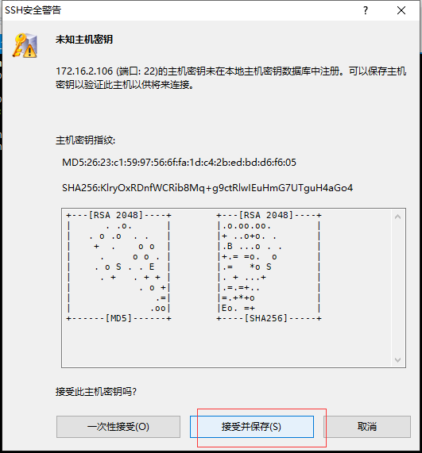
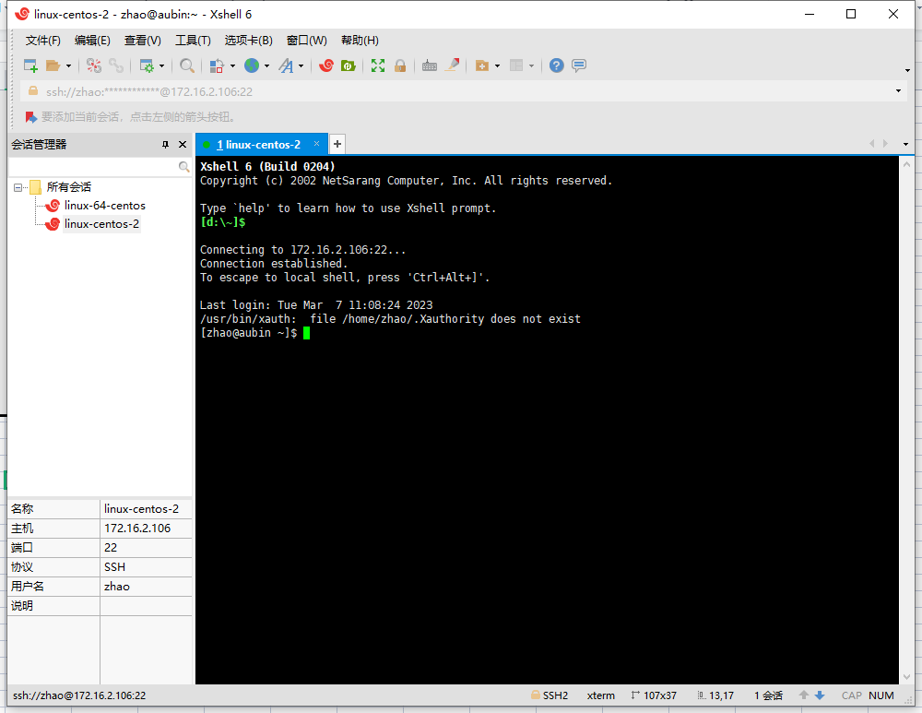
6-Xshell连接Linux

07-FileZilla连接Linux



7-FileZilla连接Linux

08-安装mysql

8-安装mysql

 | 参考：https://www.runoob.com/mysql/mysql-install.html

 | 安装前，我们可以检测系统是否自带安装 MySQL:

 | rpm -qa | grep mysql

 | 没有反应，应该没有安装

 | 下载安装包
 | wget http://repo.mysql.com/mysql-community-release-el7-5.noarch.rpm

 | rpm解析安装包
 | rpm -ivh mysql-community-release-el7-5.noarch.rpm

 | 估计需要使用root账号下载

 | 切换root账号

 | su 回车，再下载

 | 升级包
 | yum update ？？升级所有插件？

 | 安装包
 | yum install mysql-server

 | 权限设置
 | chown -R mysql:mysql /var/lib/mysql/

 | 初始化 MySQL
 | mysqld --initialize

 | 启动 MySQL：
 | systemctl start mysqld

 | 查看 MySQL 运行状态：
 | systemctl status mysqld



 | 查看mysql 版本号
 | mysqladmin --version

 | 设置root账号密码 | 123456
 | mysqladmin -u root password "123456";

 | 登录mysql
 | mysql -u root -p



 | 查看版本

 | status

09-datagrip连接mysql

9-datagrip连接mysql




 | 连接失败

 | //Linux中MySQL授权远程访问，带密码设置
 | grant all on *.* to 'root'@'%'identified by '123456';
 | //更新权限信息，flush刷新
 | flush privileges;

 | ctrl+c 退出sql

 | 这里推荐 开通防火墙端口
 | //开启防火墙
 | systemctl start firewalld
 | //开放指定端口3306和8080
 | firewall-cmd --zone=public --add-port=3306/tcp --permanent
 | firewall-cmd --zone=public --add-port=8080/tcp --permanent
 | //重启防火墙
 | firewall-cmd --reload

10-建立swagger-WebApi

10-建立swagger-WebApi







 | 若报错

 | 工具-命令行-开发者命令提示

 | msbuild -t:restore



 | Startup.cs

11-快速编译.net项目

11-快速编译.net项目

 | 工具win10自带Powershell

 | 在工程目录shift+鼠标右键+快捷PowerShell



 | 编译 | 可能要先创建目录
 | dotnet publish -o C:\Users\disci\Desktop\powershell-public\auth

12-windows-独立开启服务


12-windows-独立开启服务

 | 双击exe | 安装机器需要装 ASP.NET Core 运行时 5.0.17 https://dotnet.microsoft.com/zh-cn/download/dotnet/5.0
 |  | or 其他运行时


 | http://localhost:5000/swagger/index.html |  | https://localhost:5001/swagger/index.html

13-windows-iis托管服务


12-windows-iis托管服务

 | 开启iis



 | iis设置






 | http://localhost:1234/swagger/index.html

 | 发布目录添加权限

14-linux-独立开启服务

14-linux-独立开启服务

 | 通过fileZilla新建目录

 | 拷贝发布目录到linux



 | 切换发布目录 cd 目录名

 | ls 查看文件

 | wget https://packages.microsoft.com/config/centos/7/packages-microsoft-prod.rpm

 | sudo yum update
 | 升级软件包 | 升级所有插件。。。

 | yum install aspnetcore-runtime-5.0



 | 启动服务
 | dotnet SwaggerApi.dll --urls http://*:5000

 | linux 内访问
 | http://localhost:5000/swagger/index.html



 | 防火墙开放5000端口

 | //开启防火墙
 | systemctl start firewalld
 | //开放指定端口5000
 | firewall-cmd --zone=public --add-port=5000/tcp --permanent
 | //重启防火墙
 | firewall-cmd --reload

 | http://192.168.23.129:5000/swagger/index.html

 | window内访问地址

